Login
画面設計書 |  | 論理名称 |  | ログインページ |  |  | ページNo |  | 1 |  | 改訂日 |  | 2024-10-17
 |  | 物理名称 |  |  |  |  | ページ種類 |  |  |  | 改訂者 |  | 井内

画面イメージ

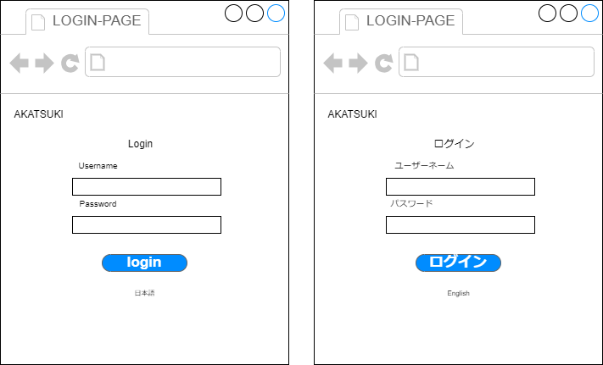

画面項目
No | 項目名（論理名称） |  | 項目名（物理名称） |  | 必須 | 桁数 |  | フォーマット |  | テーブル |  | フィールド |  | 備考
1 |  |  | ログインID
2 |  |  | パスワード
3 |  |  | ログインIDボタン
4 |  |  | トップボタン
5
6
7
8
9
10
11
12
13
14
15
16
17
18
19
20
21

初期表示処理
初期画面ではログインIDとパスワードを入力し、ログインを押されたらログインをする。

ログインボタン[クリック]処理
ログインボタンを押すと、ログインする ログインIDかパスワードを間違えると、警告が出てログインできない。

一般TOP
画面設計書 |  | 論理名称 |  |  |  | ページNo |  |  | 改訂日
 |  | 物理名称 |  |  |  | ページ種類 |  |  | 改訂者

画面イメージ
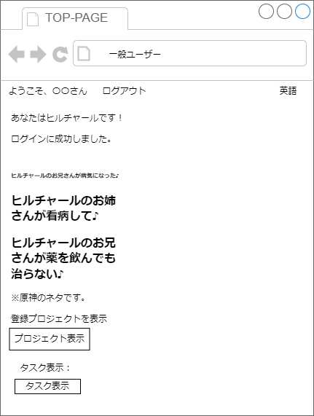

画面項目
No | 項目名（論理名称） |  | 項目名（物理名称） | 必須 | 桁数 |  | フォーマット | テーブル |  | フィールド | 備考
1 |  |  | ログアウト
2 |  |  | プロジェクト表示
3 |  |  | タスク表示
4 |  |  | 英語
5
6
7
8
9
10
11
12
13
14
15
16
17
18
19
20
21

初期表示処理
ユーザー名、ログアウト、英語、プロジェクト表示、タスク表示を表示させる。

プロジェクト[クリック]処理
プロジェクト、タスク表示を押すと割り当てられているものが表示される。またプロジェクトにはチェックイン・アウトの機能あり。タスクの進歩度記述可能。

アドミンTOP
画面設計書 |  | 論理名称 |  |  |  | ページNo |  |  | 改訂日
 |  | 物理名称 |  |  |  | ページ種類 |  |  | 改訂者

画面イメージ

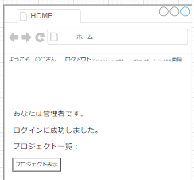

画面項目
No | 項目名（論理名称） |  | 項目名（物理名称） | 必須 | 桁数 |  | フォーマット | テーブル |  | フィールド | 備考
1 |  |  | プロジェクト
2 |  |  | ユーザー一覧
3 |  |  | ユーザー作成・削除
4 |  |  | パスワード変更
5 |  |  | 英語
6 |  |  | プロジェクト一覧
7
8
9
10
11
12
13
14
15
16
17
18
19
20
21

初期表示処理
自分の名前とログアウト、プロジェクト、ユーザー情報、ユーザー作成・削除、パスワード変更、英語がある

○○ボタン[クリック]処理
プロジェクト表示すると、現在あるプロジェクトを全て表示できる。またソート可能 編集・削除可能

○○ボタン[クリック]処理

プロジェクトマネージャーTOP
画面設計書 |  | 論理名称 |  |  |  | ページNo |  |  | 改訂日
 |  | 物理名称 |  |  |  | ページ種類 |  |  | 改訂者

画面イメージ

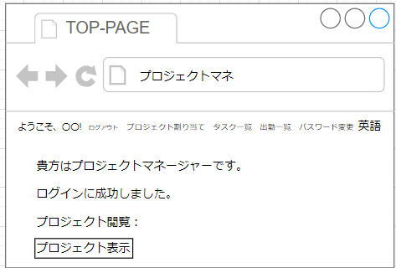

画面項目
No | 項目名（論理名称） |  | 項目名（物理名称） | 必須 | 桁数 |  | フォーマット | テーブル |  | フィールド | 備考
1 |  |  | ユーザー名
2 |  |  | ログアウト
3 |  |  | プロジェクト割り当て
4 |  |  | タスク一覧
5 |  |  | 出勤一覧
6 |  |  | パスワード変更
7 |  |  | 英語
8 |  |  | プロジェクト表示
9
10
11
12
13
14
15
16
17
18
19
20
21

初期表示処理
ログイン成功時： ユーザ名、ログアウト、指南書、プロジェクト割り当て、タスク一覧、出勤一覧、パスワード変更、英語、メッセージ、プロジェクト表示（出勤可能）を表示する。

各ボタン[クリック]処理
「ログアウト」ボタン 押下時、ログアウト処理を実行する。 ログアウト処理の詳細は別途設計書に記載する。 「プロジェクト割り当て」ボタン 押下時、プロジェクト割り当て画面に遷移する。 「タスク一覧」ボタン 押下時、タスク一覧画面に遷移する。 「出勤一覧」ボタン 押下時、出勤一覧画面に遷移する。 「パスワード変更」ボタン 押下時、パスワード変更画面に遷移する。 「英語」ボタン 押下時、言語を英語に切り替える。 「プロジェクト表示」ボタン 押下時、参加中プロジェクト一覧を表示する。

○○ボタン[クリック]処理

出勤一覧
画面設計書 |  | 論理名称 |  |  |  | ページNo |  |  | 改訂日
 |  | 物理名称 |  |  |  | ページ種類 |  |  | 改訂者

画面イメージ

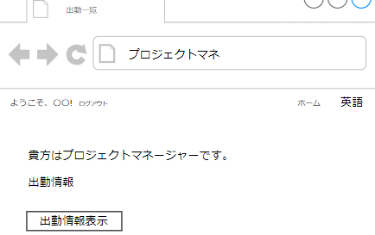

画面項目
No | 項目名（論理名称） |  | 項目名（物理名称） | 必須 | 桁数 |  | フォーマット | テーブル |  | フィールド | 備考
1 |  |  | ユーザー名
2 |  |  | ログアウト
3 |  |  | プロジェクト表示
4 |  |  | 出勤情報表示
5
6
7
8
9
10
11
12
13
14
15
16
17
18
19
20
21

初期表示処理
ユーザー名、ログアウト、ホーム、英語、出勤情報表示を表示する。

○○ボタン[クリック]処理
「ログアウト」ボタン 押下時、ログアウト処理を実行する。 「出勤情報表示」ボタン 押下時、現在参加しているメンバーの出勤情報一覧を表示する。 また出勤率計算ができる。（当日、全体の計算もあり。日付、プロジェクトなどソート可能）

○○ボタン[クリック]処理

タスク作成
画面設計書 |  | 論理名称 |  |  |  | ページNo |  |  | 改訂日
 |  | 物理名称 |  |  |  | ページ種類 |  |  | 改訂者

画面イメージ

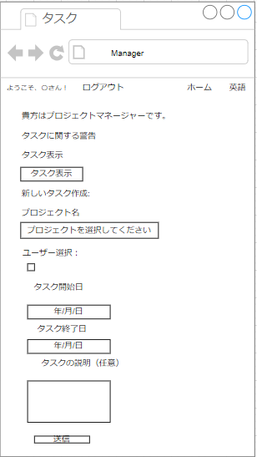

画面項目
No | 項目名（論理名称） |  | 項目名（物理名称） | 必須 | 桁数 |  | フォーマット | テーブル |  | フィールド | 備考
1 |  |  | ユーザー名
2 |  |  | ログアウト
3 |  |  | タスク表示
4 |  |  | プロジェクト選択
5 |  |  | ユーザー選択
6 |  |  | タスク開始
7 |  |  | タスク終了
8 |  |  | タスク説明
9
10
11
12
13
14
15
16
17
18
19
20
21

初期表示処理
ユーザー名、ログアウト、ホーム、英語、タスク表示、プロジェクト名、ユーザー選択、タスク開始・終了日、タスクの説明（任意と書いてあるが、ＮＯＴ-ＮＵＬＬ制約あり。）、送信を表示

○○ボタン[クリック]処理
タスク表示ボタン：現在作成されているタスク表示させる。（編集、削除可能） 送信ボタン：タスク作成を全部記述した後、送信できる。

○○ボタン[クリック]処理

プロジェクト割り当て
画面設計書 |  | 論理名称 |  |  |  | ページNo |  |  | 改訂日
 |  | 物理名称 |  |  |  | ページ種類 |  |  | 改訂者

画面イメージ

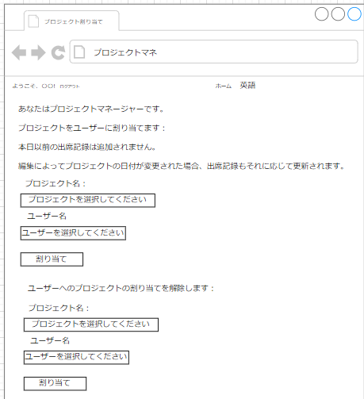

画面項目
No | 項目名（論理名称） |  | 項目名（物理名称） | 必須 | 桁数 |  | フォーマット | テーブル |  | フィールド | 備考
1 |  |  | ユーザー名
2 |  |  | ログアウト
3 |  |  | プロジェクト選択
4 |  |  | ユーザー名選択
5 |  |  | 割り当て
6
7
8
9
10
11
12
13
14
15
16
17
18
19
20
21

初期表示処理
ユーザー名、ログアウト、ホーム、英語、プロジェクト選択、ユーザー名選択、割り当てを表示させる。

○○ボタン[クリック]処理
割り当てボタン：プロジェクト名とユーザー名記述後、割り当てする。また解除。

○○ボタン[クリック]処理

プロジェクト作成
画面設計書 |  | 論理名称 |  |  |  | ページNo |  |  | 改訂日
 |  | 物理名称 |  |  |  | ページ種類 |  |  | 改訂者

画面イメージ

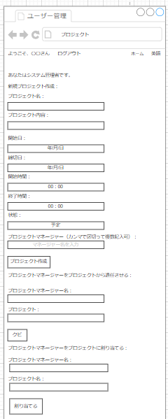

画面項目
No | 項目名（論理名称） |  | 項目名（物理名称） | 必須 | 桁数 |  | フォーマット | テーブル |  | フィールド | 備考
1 |  |  | ユーザー名
2 |  |  | ログアウト
3 |  |  | プロジェクト名
4 |  |  | 内容
5 |  |  | 開始日
6 |  |  | 締切日
7 |  |  | 開始時間
8 |  |  | 終了時間
9 |  |  | 状況
10 |  |  | プロジェクトマネージャー割り当て
11
12
13
14
15
16
17
18
19
20
21

初期表示処理
ユーザー名、ログアウト、ホーム、英語、プロジェクト名、内容、開始日、終了日、状態、プロジェクトマネージャー割り当て、作成、割り当てを表示させる。

ボタン[クリック]処理
プロジェクト作成ボタン：必要な情報（プロジェクト名、内容、開始日、締切日、開始時間・終了時間、状態、プロジェクトマネージャー）を記述後、作成。（NN制約あり） プロジェクトマネージャークビ・割り当てボタン：プロジェクトマネージャー名とプロジェクトを記述後、ボタン押す。

○○ボタン[クリック]処理

ユーザー削除・作成
画面設計書 |  | 論理名称 |  |  |  | ページNo |  |  | 改訂日
 |  | 物理名称 |  |  |  | ページ種類 |  |  | 改訂者

画面イメージ

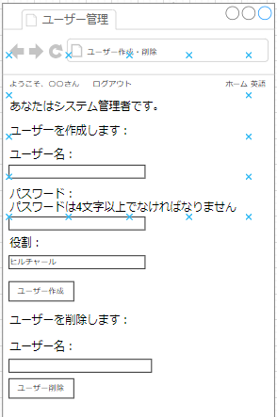

画面項目
No | 項目名（論理名称） |  | 項目名（物理名称） | 必須 | 桁数 |  | フォーマット | テーブル |  | フィールド | 備考
1 |  |  | ユーザー名
2 |  |  | ログアウト
3 |  |  | パスワード
4 |  |  | 役割
5
6
7
8
9
10
11
12
13
14
15
16
17
18
19
20
21

初期表示処理
ユーザー名、ログアウト、ホーム、英語、パスワード、役割を表示する

○○ボタン[クリック]処理
ユーザー作成ボタン：ユーザー名、パスワード、役割（選択式）記述後、作成 ユーザー削除ボタン：ユーザー名記述後、削除

○○ボタン[クリック]処理

パスワード
画面設計書 |  | 論理名称 |  |  |  | ページNo |  |  | 改訂日
 |  | 物理名称 |  |  |  | ページ種類 |  |  | 改訂者

画面イメージ

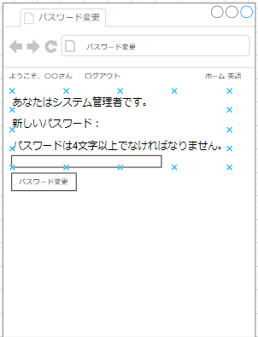

画面項目
No | 項目名（論理名称） |  | 項目名（物理名称） | 必須 | 桁数 |  | フォーマット | テーブル |  | フィールド | 備考
1 |  |  | ユーザー名
2 |  |  | ログアウト
3 |  |  | パスワード
4
5
6
7
8
9
10
11
12
13
14
15
16
17
18
19
20
21

初期表示処理
ユーザー名、ログアウト、ホーム、英語、パスワード、変更を表示させる

○○ボタン[クリック]処理
パスワード変更ボタン：現在ログインしている人のパスワード変更ができる。４文字以上の制約あり。

○○ボタン[クリック]処理

